상품제안서
송월 타올우산선물세트(SW 2단 모던체크1+CM 맥스1) | 상품코드: F10804

 |  |  |  |  |  |  | 02-412-0044 | www.easy1.co.kr
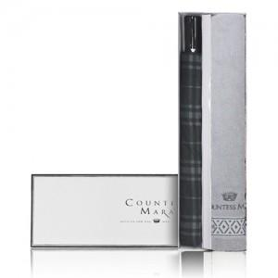

【상세/제작정보】

【인쇄/포장옵션】 | 실크, 자수 / 포장지포장

【공급단가】 | 수량 | 30~ | 50~ | 300~ | 1,000~ | 2,000~
*VAT별도 | 단가 | 14,040원 | 13,520원 | 13,000원 | 12,480원 | 12,160원

【상품 URL】 | https://easy1.co.kr:443/src/goods_detail.php?gdno=10804

